All Stocks Analysis
All Stocks (2018)

Ticker | Total Daily Volume | Return
AY | 83,079,900 | -7.98%
CSIQ | 200,879,900 | -15.55%
DQ | 107,873,900 | -61.08%
NOTE
We use "Open" to represent the StartingPrice, so the column 3 or C in 2017 or 2018 is used.
We use "Close" to represents the EndingPrice, so the column 6 or F in 2017 or 2018 is used.
That's why the final Return is not the same as the Bootcamp instructions
Pointing to the same column (H or 8) in both cases (starting and ending prices) would have the same results as the bootcamp instructions
ENPH | 607,473,500 | 97.91%
FSLR | 478,113,900 | -37.41%
HASI | 104,340,600 | -20.82%
JKS | 158,309,000 | -59.00%
RUN | 502,757,100 | 85.20%
SEDG | 237,212,300 | -6.77%
SPWR | 538,024,300 | -41.74%
TERP | 151,434,700 | -6.81%
VSLR | 136,539,100 | -4.75%

Time obtained during the lesson
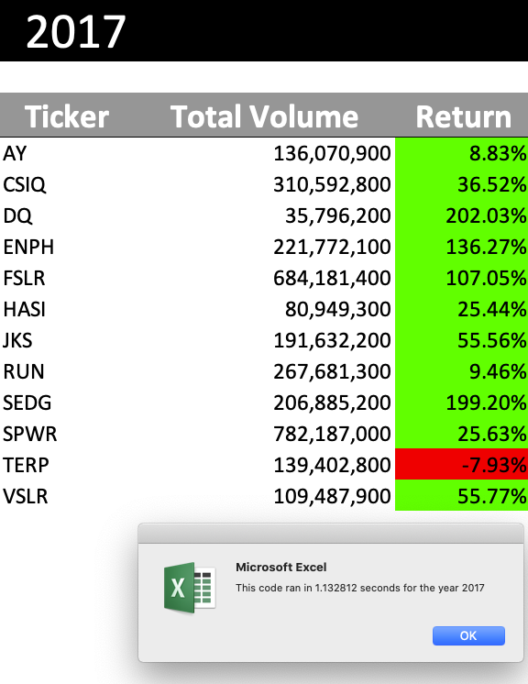
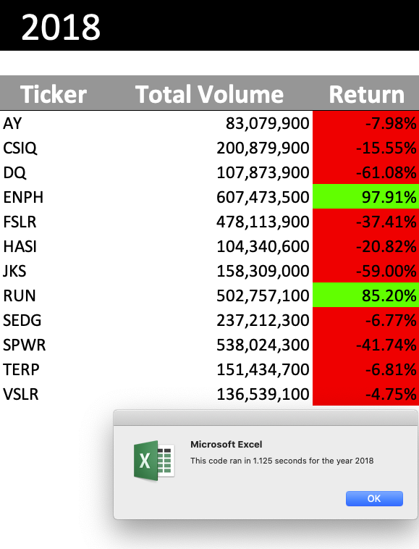
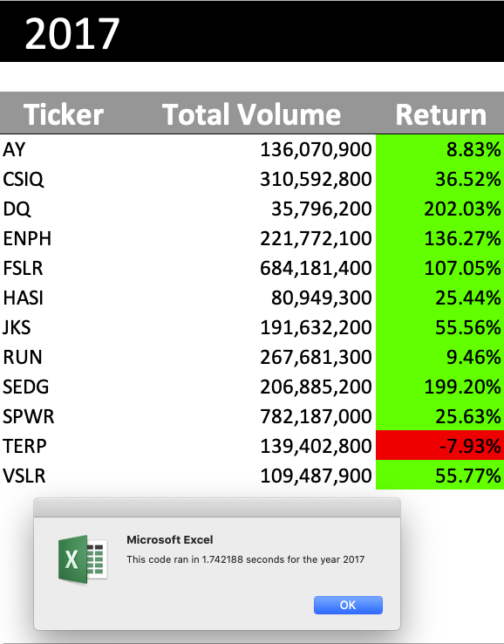
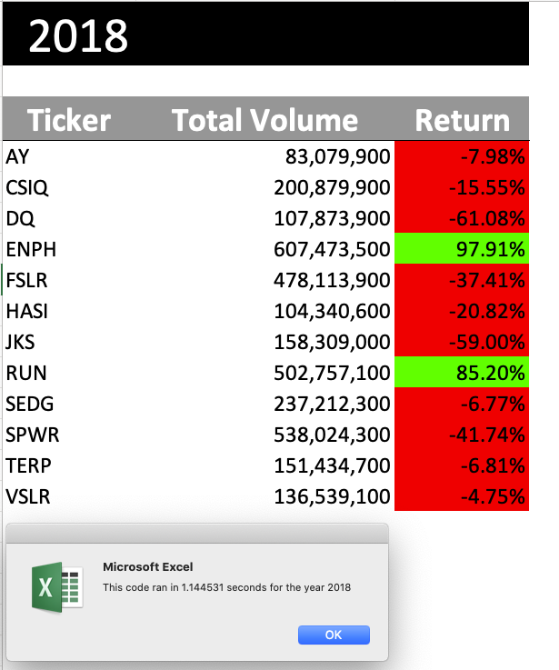
These were the execution
times got during the lessons

printed just for reference purposes.
Not part of the challenge

